상품제안서
uni 제트스트림 퓨어몰트볼펜 0.7 | 상품코드: S43598

 |  |  |  |  |  |  | 02-713-8555 | www.synergygift.co.kr
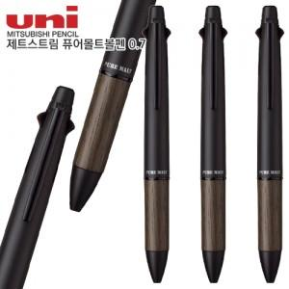

【상세/제작정보】

【인쇄/포장옵션】 | 레이저 / 포장불가능

【공급단가】 | 수량 | 20~ | 30~ | 100~ | 300~ | 500~
*VAT별도 | 단가 | 19,550원 | 18,210원 | 17,760원 | 17,160원 | 16,870원

【상품 URL】 | https://www.synergygift.co.kr:443/src/goods_detail.php?gdno=43598

